днамика
Показатели | 2008 | 2009 | 2010 | 2011 | 2012 | 2013 | 2014 | 2015 |  | % показателей 2015 от 2014 | средняя зарплата | максимальная зарплата | минимальная зарплата
1. Среднесписочная численность работников (без внешних совместителей), всего, человек | 803388 | 817822 | 828032 | 837722 | 848205 | 803303 | 778481 | 770111 | 108% | 98.92%
- федерального ведения | 66818 | 68352 | 68858 | 68946 | 68875 | 66306 | 65261 | 62771 | 382% | 96.18%
- местного ведения | 736570 | 749470 | 759174 | 768776 | 779330 | 736997 | 713220 | 707340 | 82% | 99.18%
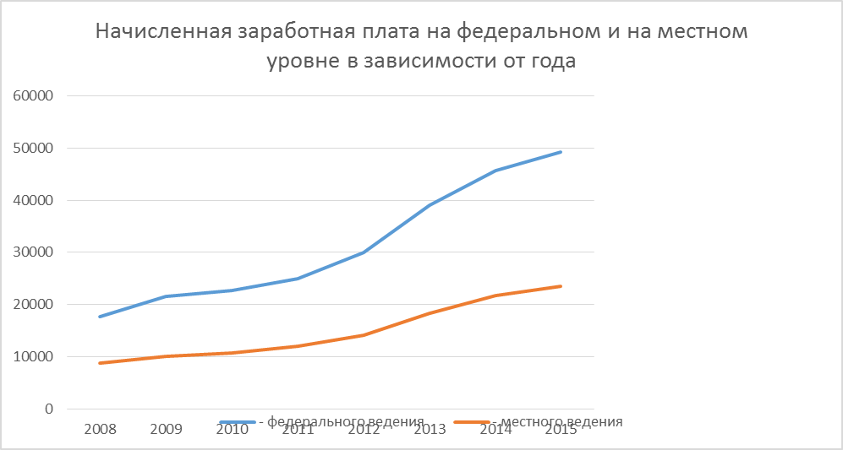
2. Среднесписочная численность работников (без внешних совместителей и без учета работников аппарата органов управления культуры исполнительной власти субъектов РФ), человек | 794550 | 808714 | 825317 | 828691 | 838110 | 793197 | 768563 | 7415570 | 2015 | 964.86%
3. Фонд заработной платы, начисленный работникам списочного и несписочного состава, включая всех совместителей, всего, млн, рублей | 101464.0 | 118817.9 | 127964.0 | 144314.6 | 157296.0 | 192858.2 | 240731504.5 | 254954065.1 | 2015 | 105.91%
- федерального ведения | 15929.5 | 19675.9 | 20924,9 | 22687.7 | 24818.3 | 31054.6 | 38610808.6 | 40141930.5 | 2015 | 103.97%
- местного ведения | 85534.5 | 99142.0 | 107039,1 | 121627.0 | 132477.7 | 161803.6 | 202120695.9 | 214812134.6 | 2015 | 106.28%
4. Начисленная среднемесячная заработная плата работникам списочного состава (без внешних совместителей), рублей | 9524 | 10994 | 11734 | 13042 | 15454 | 20007 | 23732 | 25578 | 2015 | 107.78% | 16,258.13 | 25,578.00 | 9,524.00
- федерального ведения | 17704 | 21522 | 22659 | 24903 | 30028 | 39029 | 45697 | 49343 | 2015 | 107.98% | 31,360.63 | 49,343.00 | 17,704.00
- местного ведения | 8782 | 10034 | 10743 | 11978 | 14166 | 18295 | 21722 | 23469 | 2015 | 108.04% | 14,898.63 | 23,469.00 | 8,782.00

